تعديلات التصميم
حصر التعديلات على التصميم |  |  |  |  |  |  |  | ↩ الفهرس
م | الفراغ / المكان | التعديل / التصميم المطلوب | المسؤول | تاريخ الانتهاء | الحالة | اعتماد العميل | ملاحظات
1 | غرفة الحارس | اعادة توزيع غرفة الحارس بما يتماشى مع متطلبات العميل : يتضمن التالي ( مكان للشنطة - مكان للطبخ وشفط - الاسره 2 فوق بعض دبل - جلسة لأكل عدد 2 - دولابين ملابس كل واحد بقفل ومكان لللشنط للتخزين - التصميم ستاندر جداا وغير مكلف ومستدام مثال اسرة حديد ) | المصمم الداخلي |  | منتهى | تم
2 | حمام غرفة البنت | حمام غرفة البنت بحيث يستوعب اكبر عدد من الرفوف بالاعتماد على اخر مقترح معتمد | المصمم الداخلي |  | منتهى | تم
3 | غرفة ملابس الماستر | التصميم الداخلى لدولاب غرفة الملابس | المصممة الداخلية |  | منتهى | قيد الانتظار | بها تعديل من العميل يحتاج اعتماد
4 | غرف الملابس | تصميمى داخلى لغرف الملابس | المصمم الداخلي |  | منتهى | قيد الانتظار | بها تعديل من العميل يحتاج اعتماد
5 | غرفة الخادمات | تكون تكلفة غرف النوم تكلفه اقل - تعديل التصميم ثلاث دواليب كل دولاب قفل بمفتاح حجم كبير - ثلاث اسرة واحد منه متحرك على الجدار ووضع مكانه طاولة | المصمم الداخلي |  | منتهى | قيد الانتظار
6 | غرفة الغسيل | تصميم نهائى لغرفة الغسيل | المصمم الداخلي |  | قيد التنفيذ
7 | مستودع المطبخ | تصميم نهائى لمستودع المطبخ | المصمم الداخلي |  | قيد التنفيذ
8 | مستودع القبو | تصميم نهائى لمستودع القبو | المصمم الداخلي |  | قيد التنفيذ
9 | المصعد | داخلى المصعد خيار |  |  | منتهى | تم | 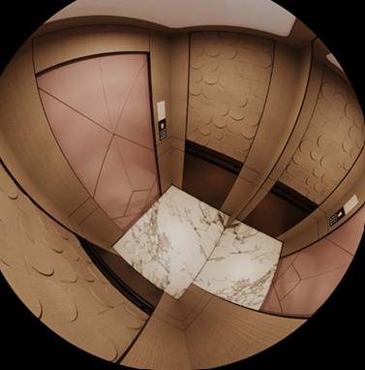
10 | مغاسل القبو | خيار 2 |  |  | منتهى | تم
11 | حمام الرجال | الغاء مرايا امام الشباك و تغيير الاضاءة |  |  | منتهى
12 | غرفة الغسيل | اعادة تصميم كامل |  |  | قيد التنفيذ
13 | مستودع المطبخ | اعادة تصميم كامل |  |  | قيد التنفيذ |  | طلبات العميل
14 | مستودع القبو | اعادة تصميم كامل |  |  | منتهى | تم | فى انتظار اعتماد تصميم العمود الخاص بالدرج
15 | المكتب | تعديل الخزائن و تحويلها لتكسية و تعديل توجيه المكتب | المصمم الداخلي |  | قيد التنفيذ
16 | غرفة الطعام | اعتماد مخطط غرفة الطعام لتصنيع الاثاث | المصمم الداخلي |  | منتهى | تم | متبقى اعتماد كرسي
17 | الواجهه الخارجية | اعتماد تصميم لكورنر الفيلا منطقة حوض الزرع | مصمم الواجهات |  | قيد التنفيذ
18 | غرفة الملحق | تفسيم دواليب الملابس بها | المصمم الداخلي |  | قيد التنفيذ
19 | غرفة ملابس الملحق | تحويلها لمستودع برفوف | المصمم الداخلي

جداول التوريدات
ملخص جداول التوريدات |  |  |  |  |  |  |  |  |  |  | ↩ الفهرس
م | البند |  |  | الموردين | المسؤول | حالة الحصر | الجدول
1 | الكنب و الجلسات و التنجيد |  |  |  |  | جاري الحصر | ◀ افتح الجدول
2 | غرف الطعام |  |  |  |  | مكتمل | ◀ افتح الجدول
3 | السجاد و الموكيت |  |  |  |  | مكتمل | ◀ افتح الجدول
4 | توريد الاعمال الخشبية المتبقيه بعد التعديل يونت اكس |  |  |  |  | جاري الحصر | ◀ افتح الجدول
5 | النجف و الانارات |  |  |  |  |  | ◀ افتح الجدول
6 | الستائر |  |  |  |  |  | ◀ افتح الجدول
7 | المغاسل |  |  |  |  | مكتمل | ◀ افتح الجدول
8 | المغاسل ملحقات |  |  |  |  | مكتمل | ◀ افتح الجدول
9 | اكسسورارت السباكة |  |  |  |  |  | ◀ افتح الجدول
10 | ورق الجدران |  |  |  |  |  | ◀ افتح الجدول
11 | المرايا و الزجاج |  |  |  |  | مكتمل | ◀ افتح الجدول
12 | النباتات الصناعية |  |  |  |  |  | ◀ افتح الجدول
13 | طاولات الجلسات |  |  |  |  |  | ◀ افتح الجدول
14 | اللوحات الجدارية |  |  |  |  |  | ◀ افتح الجدول
15 |  |  |  |  |  |  | ◀ افتح الجدول
16 |  |  |  |  |  |  | ◀ افتح الجدول

جدول رقم 1 - الكنب و الجلسات و التنجيد |  |  |  |  |  |  |  |  |  | ▲ رجوع للفهرس
م | المواصفات | الكمية | الموقع | الابعاد | الخامات | المورد | سعر الوحدة | الاجمالى | الصورة التوضيحية
1 | سرير غرفة الماستر مع هيدبورد خلفى تنجيد | 1 | غرفة الماستر | مقاس السرير 185*210 مقاس الهيدبورد 410*100 مقاس المرتبة 175*200 | خشب سوليد قماش |  |  |  | 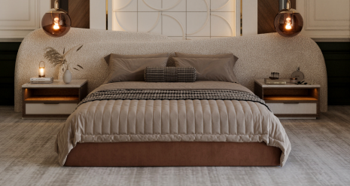
2 | كرسي مفرد تنجيد | 2 | غرفة الماستر | 80*77 | خشب سوليد قماش |  |  |  | 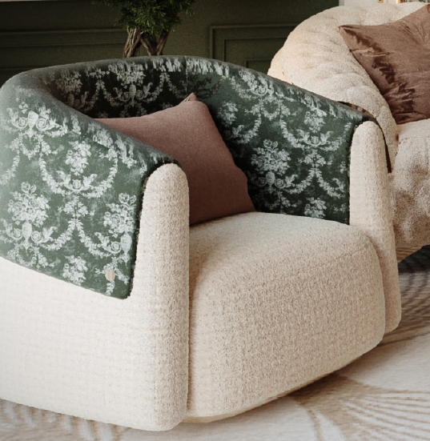
3 | جلسة تنجيد كابوتنيه قماش | 1 | غرفة الماستر | 250*95 | خشب سوليد قماش |  |  |  | 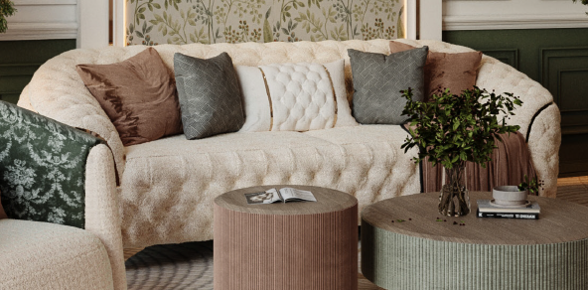
4 | كرسى تسريحة تنجيد مع نعلة استانلس ذهبي | 1 | غرفة الماستر | قطر 60 سم | خشب سوليد قماش استانلس ذهبى |  |  |  | 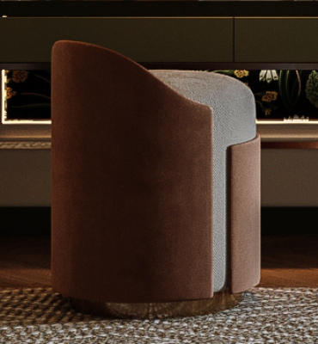
5 | سرير تنجيد قماش مع حلايا استانلس ذهبى | 1 | غرفة نوم 1 | 170*215 | خشب سوليد قماش استانلس ذهبى |  |  |  | 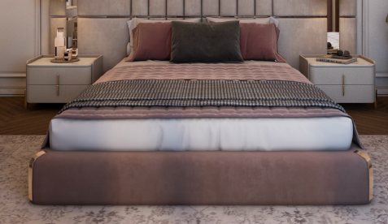
6 | كرسى تسريحة تنجيد مع نعلة استانلس ذهبي | 1 | غرفة نوم 2 | قطر 60 سم | خشب سوليد قماش استانلس ذهبى |  |  |  | 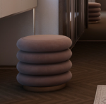
7 |  | 1 | غرفة نوم 3 |  | خشب سوليد قماش |  |  |  | 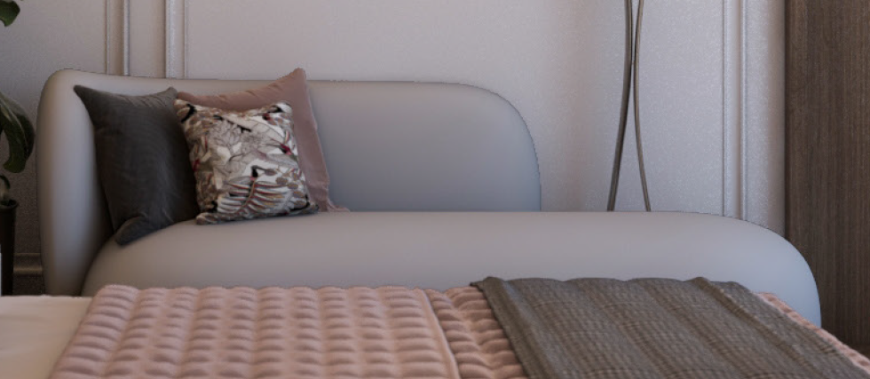
8
9
10
11
12
13
14
15
16
17

جدول رقم 2 - غرف الطعام |  |  |  |  |  |  |  |  |  | ▲ رجوع للفهرس
م | المواصفات | الكمية | الموقع | الابعاد | الخامات | المورد | سعر الوحدة | الاجمالى | الصورة التوضيحية
1 | طاولة طعام سطح رخام مع قاعدة خشب ملبس استانلستيل فضى شرائح حسب التصميم | 2 | غرفة طعام الارضى | 200*100 | خشب رخام استانلس |  |  |  | 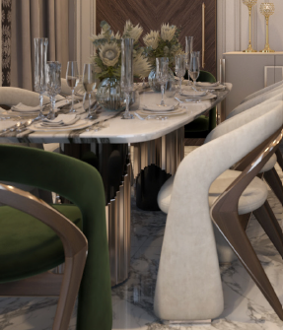
2 | كرسى خشب سوليد الهيكل مع تنجيد جلسة و ظهر حسب التصميم | 10 |  | 60*50 | خشب سوليد تنجيد قماش |  |  |  | 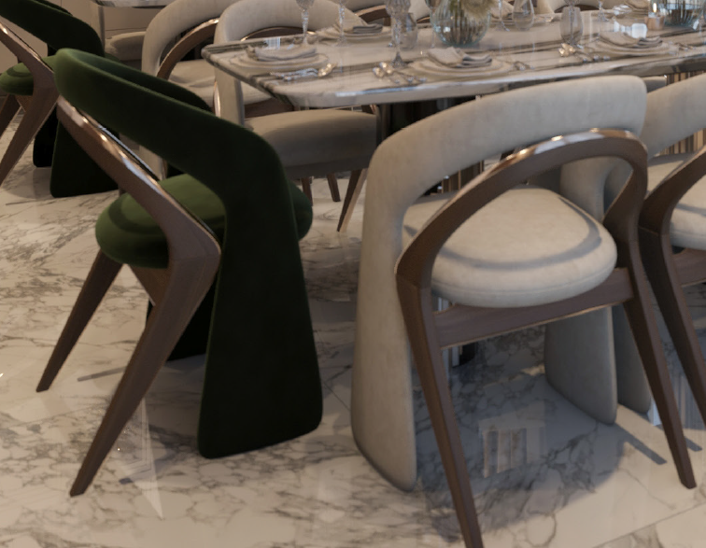
3 | طاولة طعام سطح رخام مع قاعدة خشب قشرة مع شرائح استيل ذهبى حسب التصميم | 1 | غرفة طعام القبو | 330*140 | تنجيد قماش معدن |  |  |  | 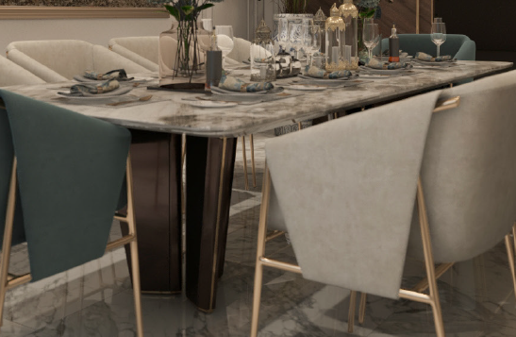
4 | كرسى تنجيد قماش مع هيكل و ارجل معدنية مدهونه دهبي pvd | 10 |  | 60*50 | تنجيد قماش معدن |  |  |  | 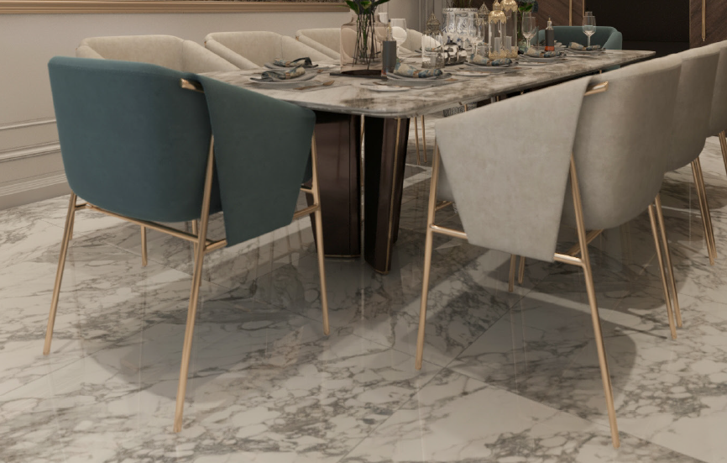
5 | طاولة طعام سطح رخام مع قاعدة خشب حسب التصميم | 1 | صالة الملحق | 210*105 | رخام خشب |  |  |  | 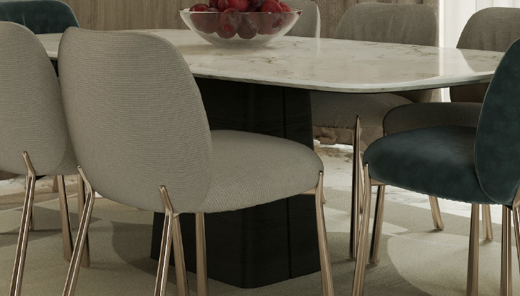
6 | كرسى تنجيد قماش مع هيكل و ارجل معدنية مدهونه فضى pvd | 8 |  | 60*50 | تنجيد قماش معدن |  |  |  | 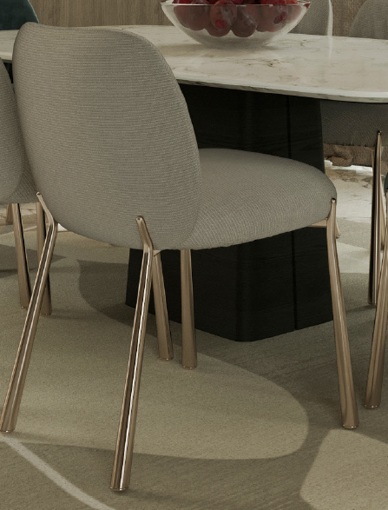
7
8

جدول رقم 3 - السجاد و الموكيت |  |  |  |  |  |  |  |  |  | ▲ رجوع للفهرس
م | المواصفات | الكمية | الموقع | الابعاد | الخامات | المورد | سعر الوحدة | الاجمالى | الصورة التوضيحية
1 | سجاد ارضي لغرفة السينما | 1 | غرفة السينما | 640 X 400 |  |  |  |  | 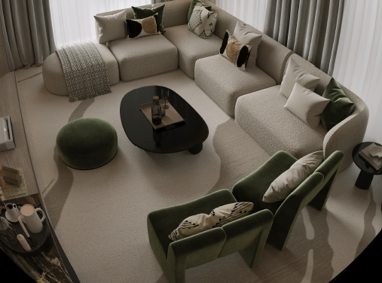
2 | سجاد ارضي للمكتب | 1 | المكتب | 400 X 320 |  |  |  |  | 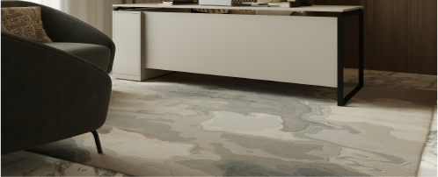
3 | سجاد ارضي سفل طاولة الطعام | 1 | غرفة الطعام القبو | 440 X 280 |  |  |  |  | تحديد الشكل من طرف المصمم
4 | توريد وتركيب سجاد ايرانى ارضي في مجلس الرجال | 1 | مجلس الرجال | 450 X 645 |  |  |  |  | 
5 | توريد وتركيب سجاد ايرانى ارضي في مجلس النساء | 1 | مجلس النساء | 450 X 550 |  |  |  |  | 
6 | سجاد أرضية اسفل طاولات الطعام | 1 | صالة الطعام الرئيسى | 450 X 300 |  |  |  |  |  | نحتاج الشكل اللي مسعر عليه
7 | سجاد أرضية في الصالة الرئيسية لون بيج سادة | 1 | الصالة الرئيسية | 450 X 370 |  |  |  |  | 
8 | سجاد ايرانى ديكور معلق على الجدار | 1 | مجلس الرجال | 185 X 265 |  |  |  | 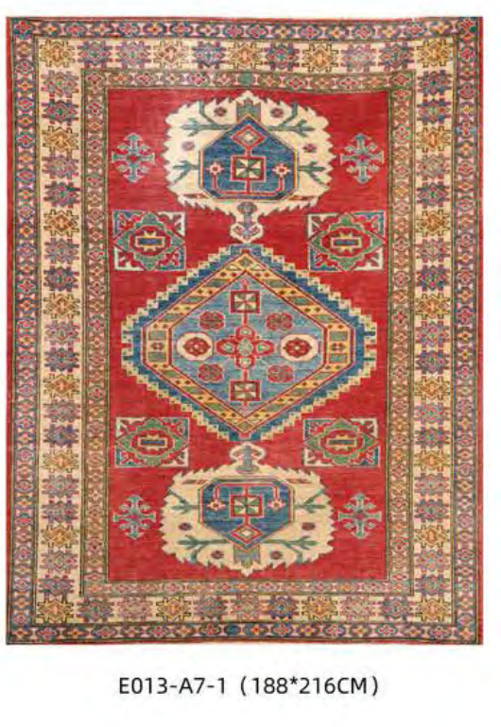 |  | نحتاج كاتلوج للاشكال اللي عنده نختار منها
9 | سجاد ايرانى ديكور معلق على الجدار | 1 | مجلس النساء | 185 X 250 |  |  |  |  | 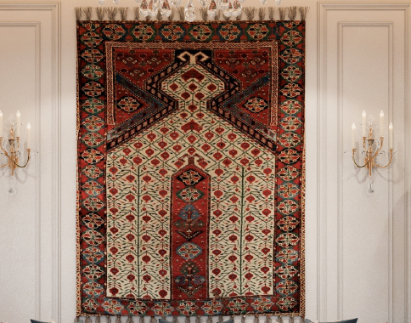
10 | سجاد ارضي في غرفة النوم الرئيسية | 1 | جناح الماستر | 720 X 500 |  |  |  |  | 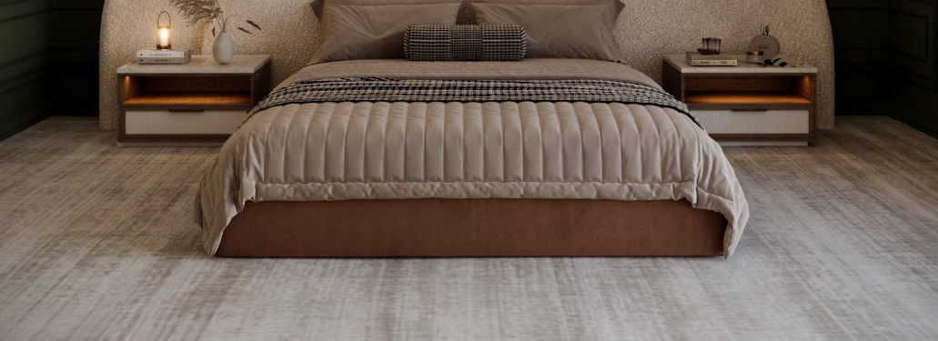
11 | توريد وتركيب سجاد ارضي في منطقة الملابس | 1 | جناح الماستر | 100 X 700 |  |  |  |  | 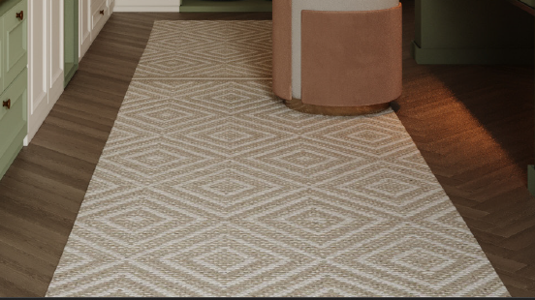
12 | توريد وتركيب سجاد ارضي في منطقة البار | 1 | جناح الماستر | 180*350 |  |  |  |  |  | تم وضع المقاس نحتاج سعر لها
13 | توريد وتركيب سجاد ارضي اسفل السرير | 1 | غرفة النوم 4 | 290 X 180 |  |  |  |  | 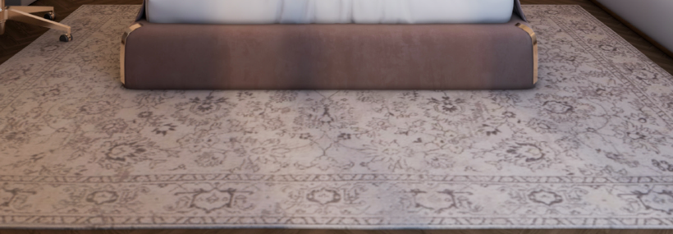 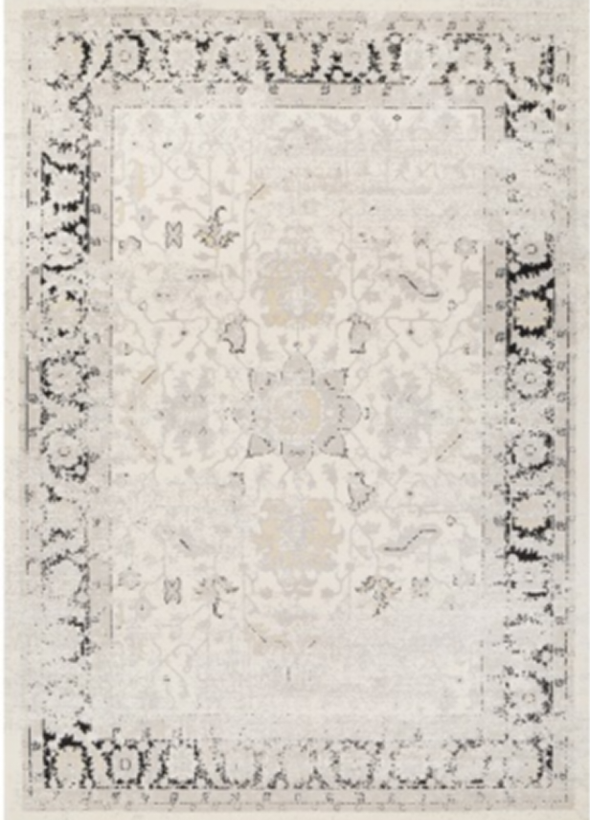
14 | توريد وتركيب سجاد ارضي اسفل السرير | 1 | غرفة النوم 3 | 310 X 235 |  |  |  |  | 
15 | توريد وتركيب سجاد ارضي اسفل السرير | 1 | غرفة النوم 2 | 315 X 215 |  |  |  |  | 
16 | توريد وتركيب سجاد ارضي اسفل السرير | 1 | غرفة النوم 1 | 310 X 200 |  |  |  |  |  | نحتاج تفصيل نفس الشكل
17 | سجاد ارضي اسفل طاولة الطعام | 1 | غرفة المعيشة | 235 X 340 |  |  |  |  | 
18 | سجاد ارضي اسفل جلسة غرفة المعيشة | 1 | غرفة المعيشة | 530 X 340 |  |  |  |  | 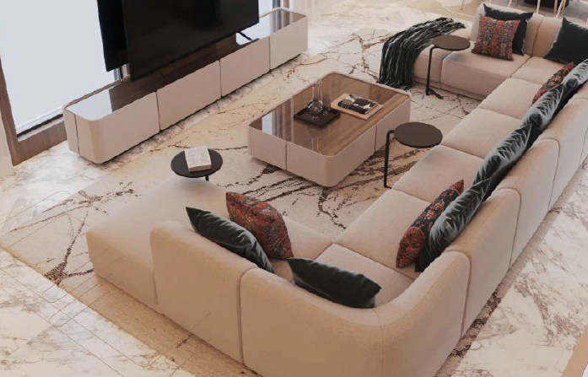
19 | موكيت ارضي بيضاوى الشكل | 1 | غرفة | 200*300 |  |  |  |  |  | تم وضع المقاس نحتاج سعر لها
يتم اعادة رفع المقاسات فعلى من الموقع قبل اعتماد العرض الاخير

جدول رقم 4 - توريد الاعمال الخشبية المتبقيه بعد التعديل يونت اكس |  |  |  |  |  |  |  |  |  | ▲ رجوع للفهرس
م | المواصفات | الكمية | الوحدة | المورد | تاريخ التوريد المطلوب | تاريخ التوريد الفعلي | السعر | ملاحظات | الصورة التوضيحية
1
2
3
4
5
6
7
8

جدول رقم 5 - النجف و الانارات |  |  |  |  |  |  |  |  |  | ▲ رجوع للفهرس
م | المواصفات | الكمية | الوحدة | المورد | تاريخ التوريد المطلوب | تاريخ التوريد الفعلي | السعر | ملاحظات | الصورة التوضيحية
1
2
3
4
5
6
7
8

جدول رقم 6 - الستائر |  |  |  |  |  |  |  |  |  | ▲ رجوع للفهرس
م | المواصفات | الكمية | الوحدة | المورد | تاريخ التوريد المطلوب | تاريخ التوريد الفعلي | السعر | ملاحظات | الصورة التوضيحية
1
2
3
4
5
6
7
8

جدول رقم 7 - المغاسل |  |  |  |  |  |  |  |  |  | ▲ رجوع للفهرس
م | المواصفات | الكمية | الموقع | الابعاد | الخامات | المورد | سعر الوحدة | الاجمالى | الصورة التوضيحية
1 | مغسلة معلقة من الكوريان الابيض مكونة من فتحتبن مع تجليد خارجى من الاستانلس 304 ذهبى اللون دهان pvd و تكسية خارجيه من الواح hpl به دوران | 1 | حمام الرجال | 160*50*40 | كوريان استانلستيل hpl | الصين |  |  | 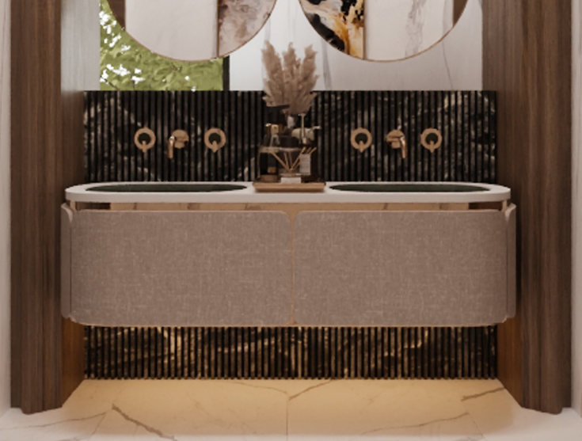
2 | مغسلة معلقة من الكوريان الابيض مكونة من فتحتبن مع تجليد خارجى من الاستانلس 304 ذهبى اللون دهان pvd و تكسية خارجيه من الواح hpl به دوران | 1 | حمام النساء | 150*50*40 | كوريان استانلستيل hpl | الصين |  |  | 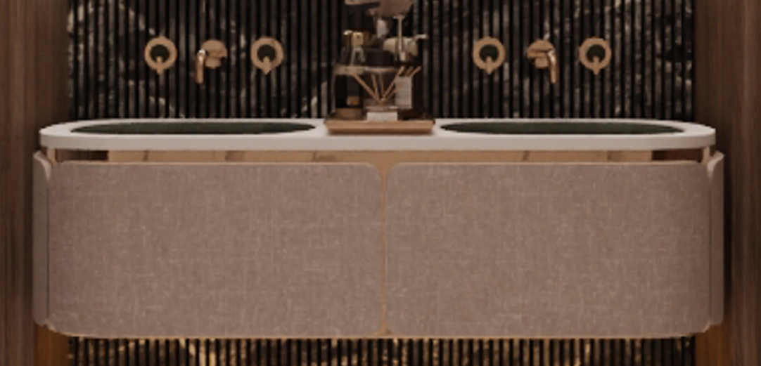
3 | مغاسل تفصيل بورسلان مع فتحة حوض و تدعيم بالواح من xps و حواف مشطوفه 45 مع تشطيب الحواف بايبوكسى pu | 1 | حمام نوم 1 | 110*50*33 | بورسلان | محلى |  |  | 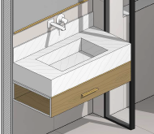
4 | مغاسل تفصيل بورسلان مع فتحة حوض و تدعيم بالواح من xps و حواف مشطوفه 45 مع تشطيب الحواف بايبوكسى pu | 1 | حمام نوم 3 | 90*50*33 | بورسلان | محلى |  |  | 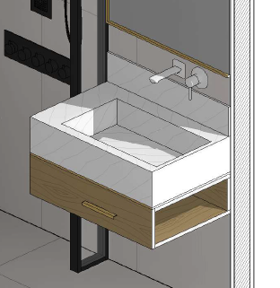
5 | مغاسل تفصيل بورسلان مع فتحة حوض و تدعيم بالواح من xps و حواف مشطوفه 45 مع تشطيب الحواف بايبوكسى pu | 1 | حمام البنت | 105*(80,50)*34 | بورسلان | محلى |  |  | 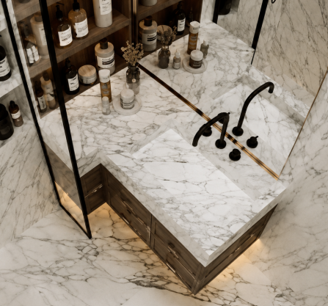
6 | مغاسل تفصيل بورسلان مع فتحة حوض و تدعيم بالواح من xps و حواف مشطوفه 45 مع تشطيب الحواف بايبوكسى pu | 1 | حمام الماستر | 150*50*33 | بورسلان | محلى |  |  | 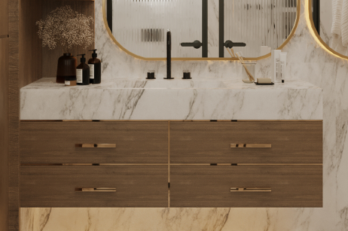
7 | مغاسل تفصيل رخام بفتحة واحدة مع هيكل حديد حامل (معلق لحين الاعتماد من العميل) | 1 | مغسلة صالة الملحق | 90*50*33 | رخام كرارة ايطالى | محلى |  |  | 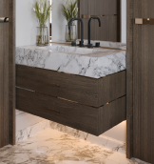
8 | مغاسل تفصيل بورسلان مع فتحة حوض و تدعيم بالواح من xps و حواف مشطوفه 45 مع تشطيب الحواف بايبوكسى pu | 1 | حمام غرفة الملحق | 80*50*33 | بورسلان | محلى |  |  | 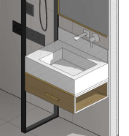
9 | مغاسل تفصيل بورسلان مع فتحة حوض و تدعيم بالواح من xps و حواف مشطوفه 45 مع تشطيب الحواف بايبوكسى pu |  | حمام صالة الملحق | 90*50*34 | بورسلان | محلى |  |  | 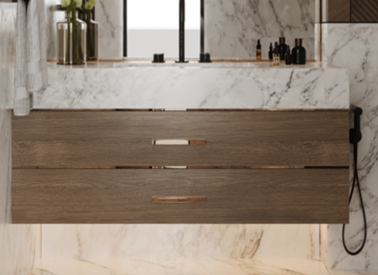
10 | مغاسل تفصيل بفتحتين حوض رخام مع هيكل حديد حامل (معلق لحين الاعتماد من العميل) |  | حمام القبو | 175*50*35 | رخام اسود ماركينا | محلى |  |  | 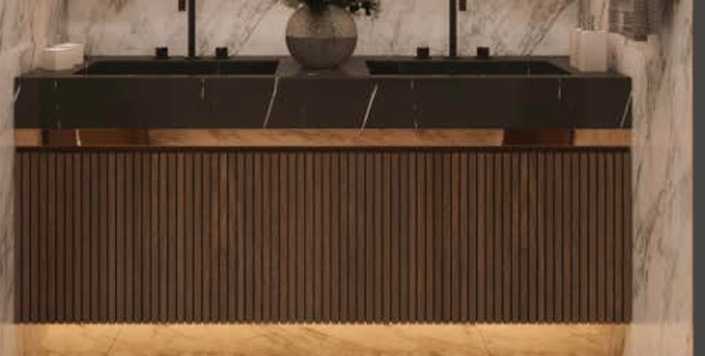

جدول رقم 8 - المغاسل ملحقات
م | المواصفات | الكمية | الموقع | الابعاد | الخامات | المورد | سعر الوحدة | الاجمالى | الصورة التوضيحية
1 | توريد و تركيب اطار خشبى مع دوران من خشب القشرة حسب المخططات | 1 | حمام الرجال | 190*50*380 | خشب قشرة |  |  |  | 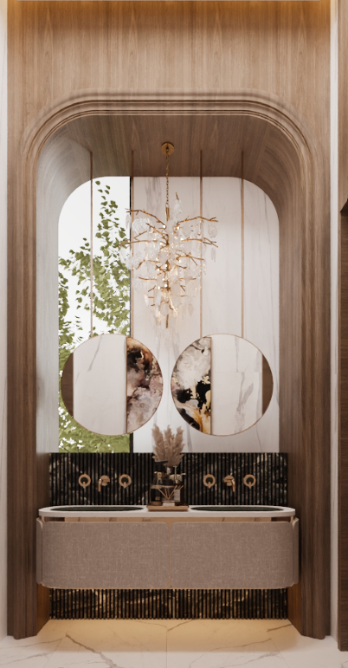
2 | توريد و تركيب اطار خشبى مع دوران من خشب القشرة حسب المخططات | 1 | حمام النساء | 180*50*380 | خشب قشرة
3 | تلبيس رخام اسود مقصوص cnc | 1 | حمام الرجال | 190*110 | رخام اسود ماركينا قص cnc
4 | تلبيس رخام اسود مقصوص cnc | 1 | حمام النساء | 180*110 | رخام اسود ماركينا قص cnc
5 | رف مغسلة خشبي درج معلق من الواح hpl مع حليه استانلس حسب العينة | 1 | حمام نوم 1 | 110*50*20 | hpl
6 | رف مغسلة خشبي درج معلق من الواح hpl مع حليه استانلس حسب العينة | 1 | حمام نوم 3 | 90*50*20 | hpl
7 | رف مغسلة خشبي درج معلق من الواح hpl مع حليه استانلس حسب العينة | 1 | حمام البنت | 105*(80,50)*20 | hpl
8 | رف مغسلة خشبي صفين ادراج معلق من الواح hpl مع حليه استانلس حسب العينة | 1 | حمام الماستر | 150*50*40 | hpl
9 | رف مغسلة خشبي صفين ادراج معلق من الواح hpl مع حليه استانلس حسب العينة | 1 | حمام صالة الملحق | 90*50*40 | hpl | محلى
10 | رف مغسلة خشبي درج معلق من الواح hpl مع حليه استانلس حسب العينة | 1 | حمام غرفة الملحق | 80*50*20 | hpl | محلى
11 | رف مغسلة خشبي صفين ادراج معلق من الواح hpl مع حليه استانلس حسب العينة | 1 | حمام صالة الملحق | 90*50*40 | hpl | محلى
12 | رف ديكور خشبى معلق من الواح hpl الوجه قص cnc مع شريحة استانلس ذهبى | 1 | حمام القبو | 175*50*40 | رخام اسود ماركينا | محلى

جدول رقم 9 - اكسسورارت السباكة |  |  |  |  |  |  |  |  |  | ▲ رجوع للفهرس
م | المواصفات | الكمية | الوحدة | المورد | تاريخ التوريد المطلوب | تاريخ التوريد الفعلي | السعر | ملاحظات | الصورة التوضيحية
1
2
3
4
5
6
7
8

جدول رقم 10 - ورق الجدران |  |  |  |  |  |  |  |  |  | ▲ رجوع للفهرس
م | المواصفات | الكمية | الوحدة | المورد | تاريخ التوريد المطلوب | تاريخ التوريد الفعلي | السعر | ملاحظات | الصورة التوضيحية
1
2
3
4
5
6
7
8

جدول رقم 11 - المرايا و الزجاج |  |  |  |  |  |  |  |  |  | ▲ رجوع للفهرس
م | المواصفات | الكمية | الموقع | الابعاد | الخامات | المورد | سعر الوحدة | الاجمالى | الصورة التوضيحية
1 | قطع مرايا تلبيس بين الاطارات اليكورية الخشبية | 16 | غرفة الطعام | 38*49 | مرايا رمادى 6 مم |  |  |  | 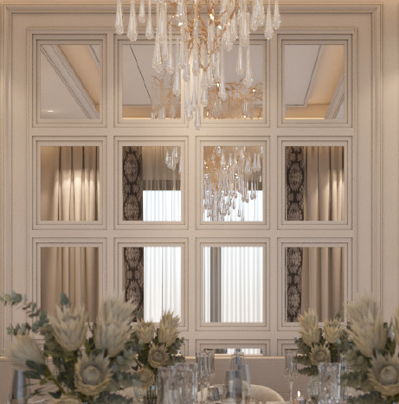
2 | فاصل ديكورى من زجاج السيكوريت المحبب مع اطار من الاستانلستيل الذهبى | 3 | غرفة الماستر | 40*280 | زجاج 6مم محبب استانلس ذهبي
3 | مرايا للتسريحة بدون اطار مشطوفه الحواف مع اضاءة مخفية | 1 | غرفة الماستر | 120*220 | مرايا رمادى 6 مم اضاءة ليد مخفي | النجار |  |  | 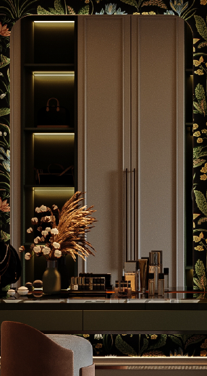
4 | مرايا للتسريحة مع اطار خشبي مدهون اضاءة مخفية | 1 | غرفة البنت | 100*150 | مرايا رمادى 6 مم اضاءة ليد مخفي | النجار |  |  | 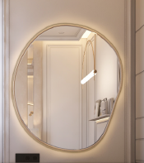
5 | مرايا تلبيس على خشب MDF مع اضاءة ليد خط | 1 | غرفة 3 | 80*300 | مرايا رمادى 6 مم اضاءة ليد | النجار |  |  | 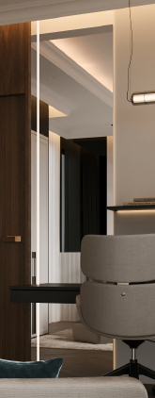
6 | مرايا تلبيس على خشب مع اطار خشبي | 1 | غرفة 2 | 210*75 | مرايا رمادى 6 مم | النجار
7 | مرايا تلبيس على خشب MDF مع اضاءة ليد خطين | 1 | غرفة 1 | 120*300 | مرايا رمادى 6 مم اضاءة ليد | النجار |  |  | 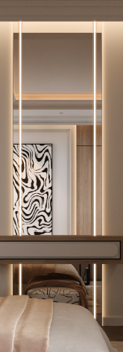
8 | مرايا ديكوريه مع اطار معندنى ذهبي | 1 | غرفة طعام القبو | 120*120 |  | جاهزة |  |  | 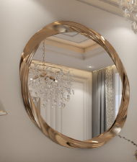
9 | مرايا مع اطار و تيوبات معلقة استانلس ذهبي | 1 | حمام الرجال | قطر 60 سم التيوب 120 سم | مرايا استانلس ذهبى | تفصيل
10 | مرايا مع اطار و تيوبات معلقة استانلس ذهبي | 1 | حمام النساء | قطر 60 سم التيوب 120 سم | مرايا استانلس ذهبى | تفصيل
11 | مرايا مع اطار و تيوبات معلقة استانلس ذهبي | 1 | حمام نوم 1 | 110*200 | مرايا استانلس ذهبى | محلى |  |  | 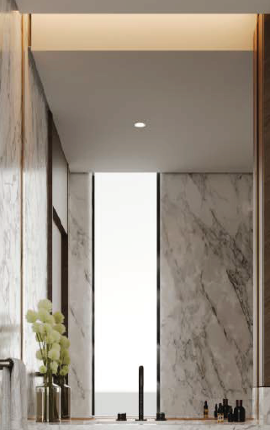
12 | مرايا مع اطار و تيوبات معلقة استانلس ذهبي | 1 | حمام نوم 3 | 90*200 | مرايا استانلس ذهبى | محلى
13 | مرايا مع اطار و تيوبات معلقة استانلس ذهبي | 1 | حمام البنت | 105*200 | مرايا استانلس ذهبى | محلى |  |  | 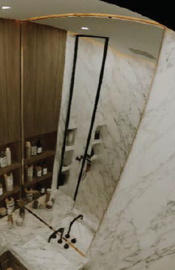
14 | مرايا رمادى مع اطار استانلس ذهبي | 1 | حمام الماستر | 100*180 | مرايا رمادى 6 مم اطار استانلس | محلى |  |  | 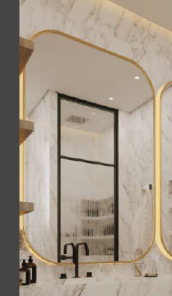
15 | مرايا رمادى مع اطار استانلس ذهبي | 1 | حمام الماستر | 100*80 | مرايا رمادى 6 مم اطار استانلس | محلى |  |  | 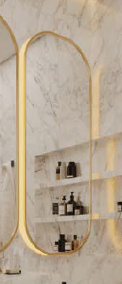
16 | مرايا رمادى مع اطار استانلس ذهبي | 1 | مغسلة صالة الملحق | 90*180 | مرايا رمادى 6 مم اطار استانلس | محلى |  |  | 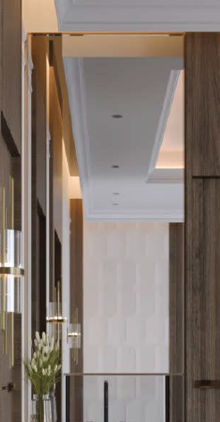
17 | مرايا رمادى مع اطار استانلس ذهبي | 1 | حمام غرفة الملحق | 80*180 | مرايا رمادى 6 مم اطار استانلس | محلى |  |  | 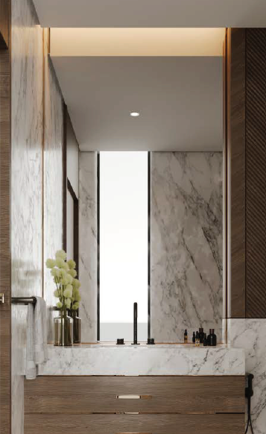
18 | مرايا رمادى مع اطار استانلس ذهبي | 1 | حمام صالة الملحق | 90*180 | مرايا رمادى 6 مم اطار استانلس | محلى
19 | مرايا رمادى مع اطار استانلس ذهبي |  | حمام القبو | 175*200 | مرايا رمادى 6 مم اطار استانلس | محلى |  |  | 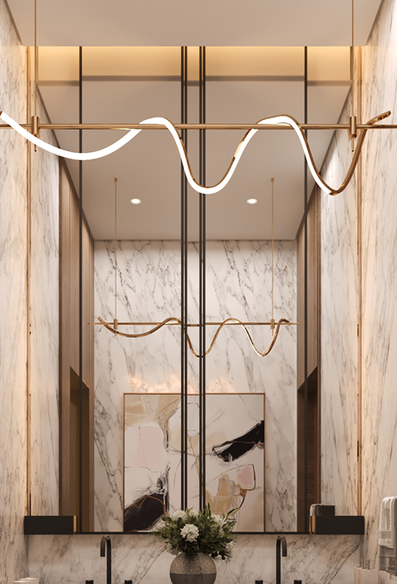
يتم اعادة رفع المقاسات من الموقع من قبل المقاول المختص قبل التنفيذ

جدول رقم 12 - النباتات الصناعية |  |  |  |  |  |  |  |  |  | ▲ رجوع للفهرس
م | المواصفات | الكمية | الوحدة | المورد | تاريخ التوريد المطلوب | تاريخ التوريد الفعلي | السعر | ملاحظات | الصورة التوضيحية
1
2
3
4
5
6
7
8

جدول رقم 13 - طاولات الجلسات |  |  |  |  |  |  |  |  |  | ▲ رجوع للفهرس
م | المواصفات | الكمية | الوحدة | المورد | تاريخ التوريد المطلوب | تاريخ التوريد الفعلي | السعر | ملاحظات | الصورة التوضيحية
1
2
3
4
5
6
7
8

جدول رقم 14 - اللوحات الجدارية |  |  |  |  |  |  |  |  |  | ▲ رجوع للفهرس
م | المواصفات | الكمية | الوحدة | المورد | تاريخ التوريد المطلوب | تاريخ التوريد الفعلي | السعر | ملاحظات | الصورة التوضيحية
1
2
3
4
5
6
7
8

جدول رقم 15 - |  |  |  |  |  |  |  |  |  | ▲ رجوع للفهرس
م | المواصفات | الكمية | الوحدة | المورد | تاريخ التوريد المطلوب | تاريخ التوريد الفعلي | السعر | ملاحظات | الصورة التوضيحية
1
2
3
4
5
6
7
8

جدول رقم 16 - |  |  |  |  |  |  |  |  |  | ▲ رجوع للفهرس
م | المواصفات | الكمية | الوحدة | المورد | تاريخ التوريد المطلوب | تاريخ التوريد الفعلي | السعر | ملاحظات | الصورة التوضيحية
1
2
3
4
5
6
7
8

